1
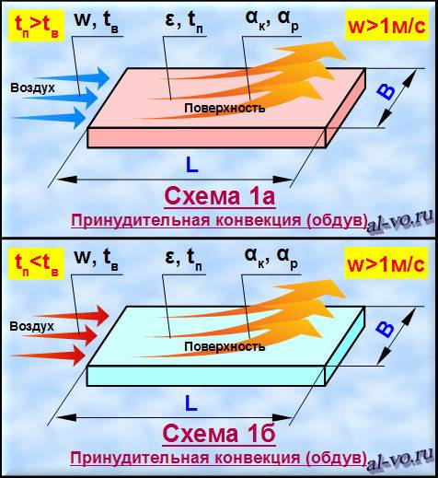
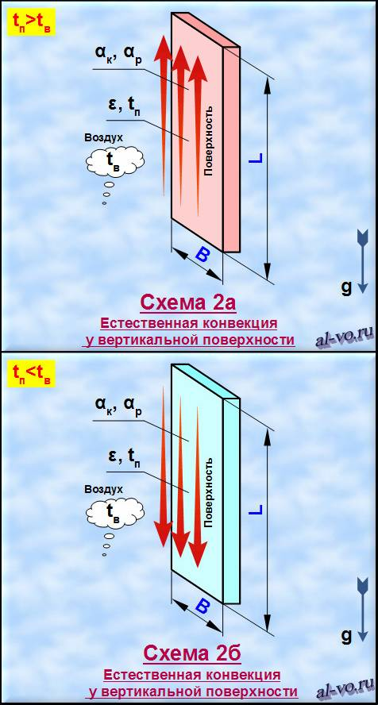
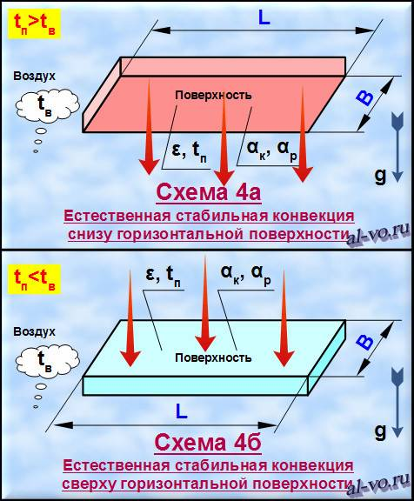
Теплоотдача у плоской поверхности тела в "неограниченной" воздушной среде
№ п/п | Наименования параметров и переменных | Обозна- чения | Значения | Ед. изм.
Исходные данные: |  |  |  |  | № строки
1 | Номер схемы теплообмена | 1 |  |  | 1
2 | Скорость воздуха вдоль длины поверхности | w= | 15.0 | м/с | № строки | Номер схемы
3 | Температура окружающего воздуха | tв= | -25.0 | °C | 1 | Схема 1а, Схема 1б
4 | Температура поверхности | tп= | -20.0 | °C | 2 | Схема 2а, Схема 2б
5 | Степень черноты поверхности | ε= | 0.900 | - | 3 | Схема 3а, Схема 3б
6 | Ширина поверхности | B= | 0.400 | м | 4 | Схема 4а, Схема 4б
7 | Длина поверхности | L= | 1.000 | м
Результаты расчетов:
8 | Определяющая температура (-70°C<tо<+1200°C !!!) | tо= | -22.5 | °C
9 | Определяющий размер поверхности | lо= | 1.000 | м
10 | Плотность воздуха (при tо) | ρ= | 1.409 | кг/м3
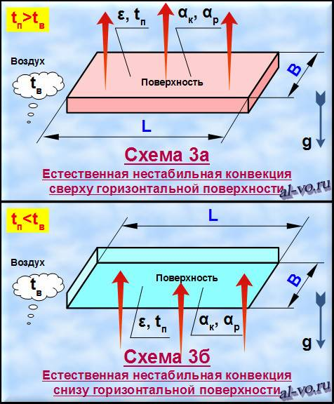
11 | Динамический к-т вязкости воздуха (при tо) | μ= | 1.607E-05 | Па*с
12 | Удельная изобарная теплоемкость воздуха (при tо) | Cp= | 1006 | Дж/(кг*К)
13 | К-т теплопроводности воздуха (при tо) | λ= | 2.252E-02 | Вт/(м*К)
14 | Кинематический к-т вязкости воздуха (при tо) | ν= | 1.141E-05 | м2/с
15 | К-т объемного расширения воздуха (при tо) | β= | 3.990E-03 | 1/К
16 | Число Прандтля (при tо) | Pr= | 0.718 | -
17 | Число Рейнольдса (при tо) | Re= | 1.315E+06 | -
18 | Число Грасгофа (при tо) | Gr= | 1.504E+09 | -
19 | Число Релея (при tо) | Ra= | 1.079E+09 | -
20 | Число Нуссельта (при tо) | Nu= | 2520.013 | -
21 | Коэффициент конвективной теплоотдачи | αк= | 56.752 | Вт/(м2*К)
22 | Коэффициент радиационной теплоотдачи | αр= | 3.215 | Вт/(м2*К)
23 | Суммарный коэффициент теплоотдачи | α= | 59.967 | Вт/(м2*К)
24 | Удельная мощность теплового потока | q= | 299.833 | Вт/м2
25 | Полная мощность теплового потока | Q= | 119.9 | Вт

